DM92型电机综合测试
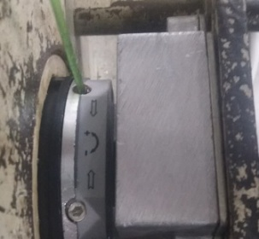 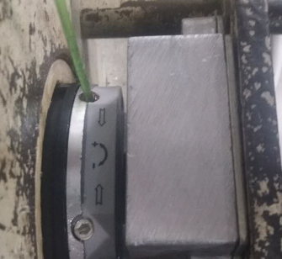  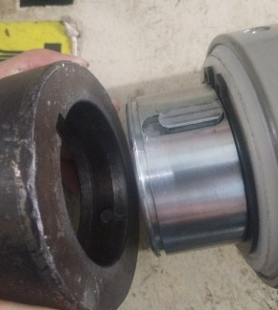
1.装平键
2.套治具头
3.锁紧治具头
4.电机装入综合测试台
5.装测试扣板
DOOYA 作业指导书JS-9-1.258 C/00
适用类型：DM92型电机 | 制程站别：综合测试 | 人数：1 | 标准工时： | 日期：2017/12/20
作业步骤：

4.按启动开关
5.按正转开关
对准治具上的键槽装入
6.调节白蜗杆
★先确认产品电压频率并调整好及砝码重量
用手来回转动，使电机减速端治具输出头卡进测试台对应位置，内齿套卡扣与测试皇冠治具缺口对准装入
来回转动
7.按逆转开关
4.装测试扣板
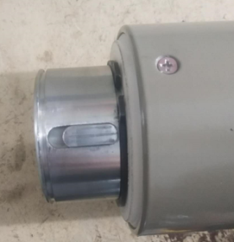  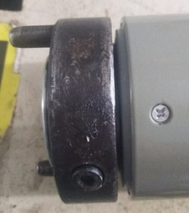 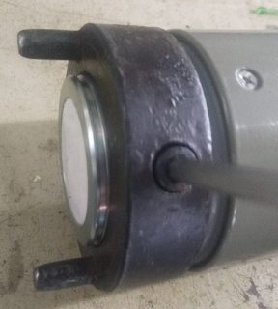  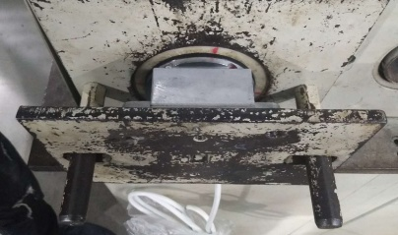

8.调节红色蜗杆
按下开关测试台启动
9.测试下行刹车
1.依据网印调节白色蜗杆，电机上行，当砝码碰到计数开关，减死电机,再往“+”方向调节，电机上一段距离后停止，此动作循环三次，测试提升力无问题
2.测试负载下白蜗杆松紧程度
★用PP调节杆调节蜗杆,不能有紧、卡或调节杆断现象
★不要有电机拉不动
★注意不要有反转，网印不能错
计数开关
10.验证行程
★根据产线综合测试台方向，白蜗杆控制电机上行，红蜗杆控制电机下行（230V）；红蜗杆控制电机上行，白蜗杆控制电机下行（120V）
11.取出电机
按下开关，电机下降
12.拆卸测试头
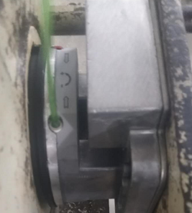 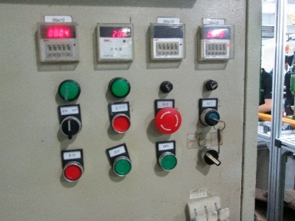 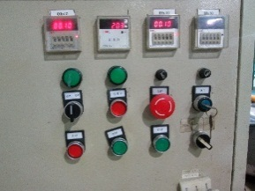

1.依据网印调节红色蜗杆，电机下行，当砝码碰到计数开关，减死电机
2.测试负载下红蜗杆松紧程度
计数开关
依据网印调节红色蜗杆往“+”方向调节，电机下行，然后反向调节，电机停止运行，此动作循环三次，每次电机运行距离不小于10CM，测试下行刹车不能打滑
★不能刹车打滑
按正转开关，电机上行，验证电机到上行程点停止；按反转开关，电机下行，验证电机到下行程点停止
待砝码完全落下，按启动开关，电机停止，取下电源线及扣板
将套在减速输出头上的测试头卸下

